关系图
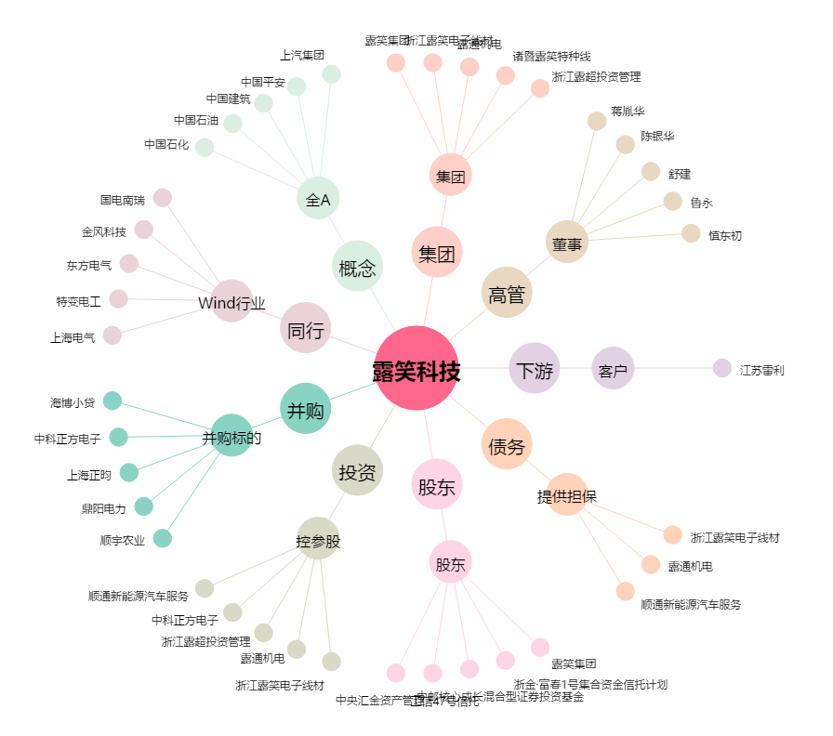
露笑科技[002617.SZ] - 关系概览图

